ACP LIFELIKE
Артикул | Фото | Название | Количество | Штрих код | Порода собаки | Размер | Кол-во в коробке | Оптовая Цена | Рекомендуемая Розничная Цена | Ваш заказ
Собаки
23,177,015 |  | Собака | 960 | 8712269001422 | Чихуахуа белая | 19 см. | 24 | 848.00 | 1,360.00
23,177,016 | 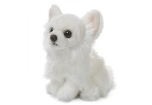 | Собака | 960 | 8712269001439 | Чихуахуа белая | 27 см. | 12 | 1,128.00 | 1,800.00
23,177,017 |  | Собака | 960 | 8712269001446 | Чихуахуа | 19 см. | 24 | 848.00 | 1,360.00
23,177,018 | 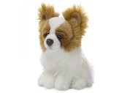 | Собака | 960 | 8712269001453 | Чихуахуа | 27 см. | 12 | 1,128.00 | 1,800.00
28,177,003 | 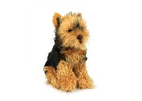 | Собака | 960 | 8712269151424 | Йоркширский терьер | 18 см. | 24 | 740.00 | 1,200.00
28,177,004 |  | Собака | 960 | 8712269151431 | Йоркширский терьер | 26 см. | 12 | 1,080.00 | 1,800.00
28,177,009 |  | Собака | 960 | 8712269151486 | Сенбернар | 19 см. | 24 | 848.00 | 1,360.00
28,177,010 | 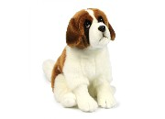 | Собака | 960 | 8712269151493 | Сенбернар | 28 см. | 12 | 1,296.00 | 2,100.00
28,177,007 | 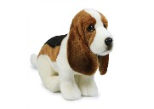 | Собака | 960 | 8712269151462 | Бассет-хаунд | 18 см. | 24 | 848.00 | 1,360.00
28,177,008 |  | Собака | 960 | 8712269151479 | Бассет-хаунд | 30 см. | 12 | 1,200.00 | 1,920.00
28,177,011 | 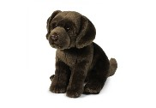 | Собака | 960 | 8712269167845 | Лабрадор коричневый | 20 см. | 24 | 848.00 | 1,360.00
28,177,012 |  | Собака | 960 | 8712269167852 | Лабрадор коричневый | 26 см. | 16 | 1,296.00 | 2,100.00
28,177,013 | 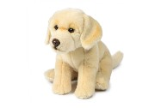 | Собака | 960 | 8712269167869 | Лабрадор кремовый | 20 см. | 24 | 848.00 | 1,360.00
28,177,014 |  | Собака | 960 | 8712269167876 | Лабрадор кремовый | 26 см. |  | 1,296.00 | 2,100.00
28,177,015 | 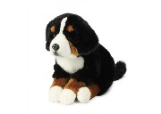 | Собака | 960 | 8712269167883 | Зенненхунд | 20 см. | 24 | 960.00 | 1,550.00
28,177,016 |  | Собака | 960 | 8712269167890 | Зенненхунд | 26 см. | 16 | 1,412.00 | 2,260.00
28,177,017 | 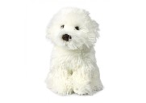 | Собака | 960 | 8712269167906 | Мальтийская болонка | 18 см. | 24 | 736.00 | 1,200.00
28,177,018 |  | Собака | 960 | 8712269167913 | Мальтийская болонка | 26 см. | 12 | 1,080.00 | 1,750.00
28,177,021 | 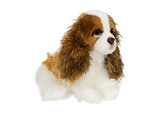 | Собака | 960 |  | Спаниель | 20 см. | 16 | 800.00 | 1,280.00
28,177,022 |  | Собака | 960 |  | Спаниель | 26 см. | 8 | 1,120.00 | 1,800.00
28,177,019 |  | Собака | 960 |  | Джек Рассел | 20 см. | 24 | 768.00 | 1,250.00
28,177,020 | 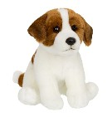 | Собака | 960 |  | Джек Рассел | 26 см. | 16 | 1,068.00 | 1,700.00

